説明＆入力
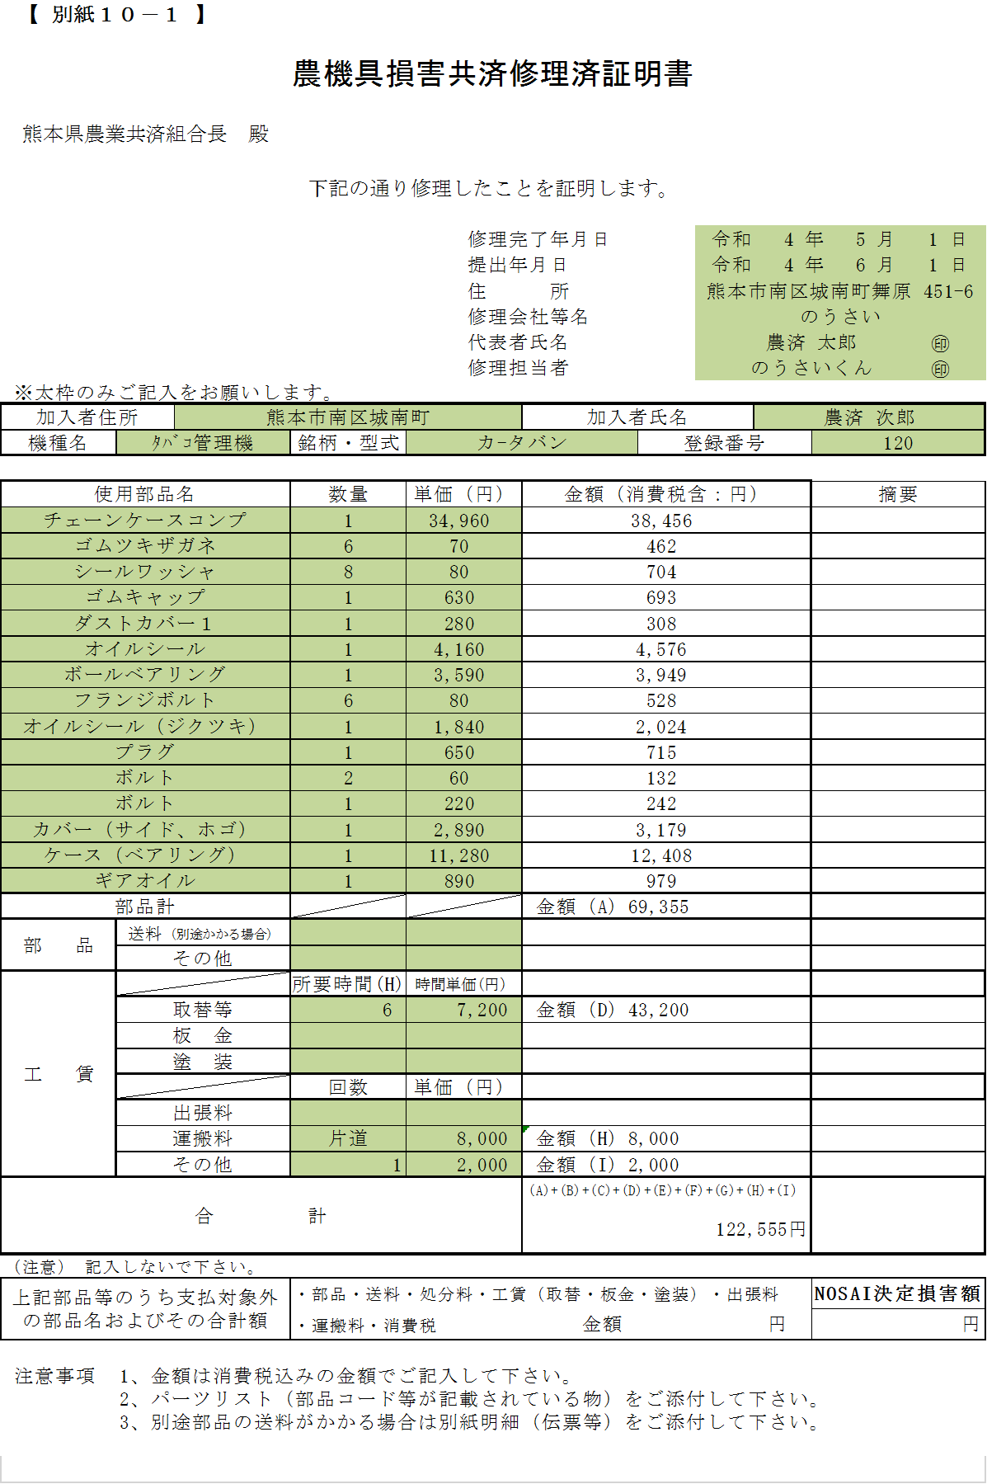
図１
農機具損害共済修理済証明書の記入について

1 | ご記入いただくのは、図1の①～⑥の項目となります。

2 | シートの下方にある入力欄へ、情報の入力をお願いいたします。

3 | 入力が終わりましたら、シートを切り替えて、1枚目から、必要な枚数までの印刷をお願いいたします。 1枚当たり15件まで載せられます。

4 | 計算が合わない等の不都合が生じた場合は、「計算式が入っていない様式」シートを印刷してご利用ください。

一番右端にあるシートです。

図２ 印刷イメージ
↓こちらから入力欄
 | ①メーカー様の情報 (直接記入する場合は空欄にしてください)
 |  | 修理完了年月日 |  |  | 入力してください
 |  | 提出年月日 |  |  | 入力してください
 |  | 住 所
 |  | 修理会社等名
 |  | 代表者氏名
 |  | 修理担当者
 | ③加入者様の情報
 |  | 加入者住所
 |  | 加入者氏名
 |  | 機種名 |  |  | ▽ から機種名を選んでください
 |  | 型名・型式
 |  | 登録番号
 | ④その他の費用
 |  | 送料やその他の費用の税率 | 10% |  | 税込み価格の場合は「０」としてください

 |  |  | 回数 | 単価 | 金額（消費税含：円）
 |  | 送料(別途かかる場合) |  |  | 0
 |  | その他の費用 |  |  | 0

 | ⑤工賃
 |  | 工賃の税率 | 10% |  | 税込み価格の場合は「０」としてください

 |  |  | 時間 | 単価(円) | 金額（消費税含：円）
 |  | 取替等 |  |  | 0
 |  | 板 金 |  |  | 0
 |  | 塗 装 |  |  | 0
 |  |  | 回数 | 単価(円)
 |  | 出張料 |  |  | 0
 |  | 運搬料 |  |  | 0
 |  | その他 |  |  | 0
 | ⑥部品
 |  | 部品の税率 | 10% |  | 税込み価格の場合は「０」としてください
 |  |  | (合計 : 1 件 2200 円) 1枚綴り
 | No | 使用部品名 | 数量 | 単価（円） | 金額（消費税含：円）
1枚目 | 1 | 入力例 | 2 | 1,000 | 2,200 | ↓1枚目 (計 2,200 )
 | 2
 | 3
 | 4
 | 5
 | 6
 | 7
 | 8
 | 9
 | 10
 | 11
 | 12
 | 13
 | 14
 | 15
2枚目 | 16 |  |  |  |  | ↓2枚目 (計 )
 | 17
 | 18
 | 19
 | 20
 | 21
 | 22
 | 23
 | 24
 | 25
 | 26
 | 27
 | 28
 | 29
 | 30
3枚目 | 31 |  |  |  |  | ↓3枚目 (計 )
 | 32
 | 33
 | 34
 | 35
 | 36
 | 37
 | 38
 | 39
 | 40
 | 41
 | 42
 | 43
 | 44
 | 45
4枚目 | 46 |  |  |  |  | ↓4枚目 (計 )
 | 47
 | 48
 | 49
 | 50
 | 51
 | 52
 | 53
 | 54
 | 55
 | 56
 | 57
 | 58
 | 59
 | 60
5枚目 | 61 |  |  |  |  | ↓5枚目 (計 )
 | 62
 | 63
 | 64
 | 65
 | 66
 | 67
 | 68
 | 69
 | 70
 | 71
 | 72
 | 73
 | 74
 | 75
6枚目 | 76 |  |  |  |  | ↓6枚目 (計 )
 | 77
 | 78
 | 79
 | 80
 | 81
 | 82
 | 83
 | 84
 | 85
 | 86
 | 87
 | 88
 | 89
 | 90
7枚目 | 91 |  |  |  |  | ↓7枚目 (計 )
 | 92
 | 93
 | 94
 | 95
 | 96
 | 97
 | 98
 | 99
 | 100
 | 101
 | 102
 | 103
 | 104
 | 105
8枚目 | 106 |  |  |  |  | ↓8枚目 (計 )
 | 107
 | 108
 | 109
 | 110
 | 111
 | 112
 | 113
 | 114
 | 115
 | 116
 | 117
 | 118
 | 119
 | 120
9枚目 | 121 |  |  |  |  | ↓9枚目 (計 )
 | 122
 | 123
 | 124
 | 125
 | 126
 | 127
 | 128
 | 129
 | 130
 | 131
 | 132
 | 133
 | 134
 | 135
10枚目 | 136 |  |  |  |  | ↓10枚目 (計 )
 | 137
 | 138
 | 139
 | 140
 | 141
 | 142
 | 143
 | 144
 | 145
 | 146
 | 147
 | 148
 | 149
 | 150
11枚目 | 151 |  |  |  |  | ↓11枚目 (計 )
 | 152
 | 153
 | 154
 | 155
 | 156
 | 157
 | 158
 | 159
 | 160
 | 161
 | 162
 | 163
 | 164
 | 165
12枚目 | 166 |  |  |  |  | ↓12枚目 (計 )
 | 167
 | 168
 | 169
 | 170
 | 171
 | 172
 | 173
 | 174
 | 175
 | 176
 | 177
 | 178
 | 179
 | 180
13枚目 | 181 |  |  |  |  | ↓13枚目 (計 )
 | 182
 | 183
 | 184
 | 185
 | 186
 | 187
 | 188
 | 189
 | 190
 | 191
 | 192
 | 193
 | 194
 | 195
14枚目 | 196 |  |  |  |  | ↓14枚目 (計 )
 | 197
 | 198
 | 199
 | 200
 | 201
 | 202
 | 203
 | 204
 | 205
 | 206
 | 207
 | 208
 | 209
 | 210

